Apresentação
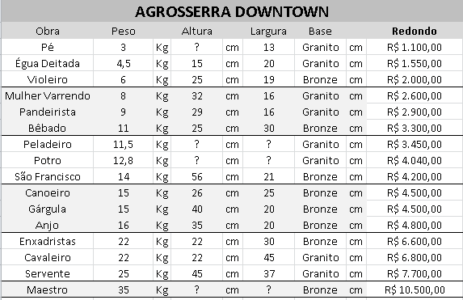
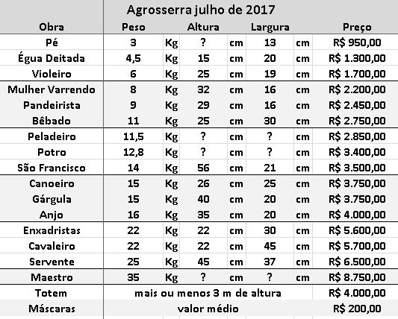
2022
Preço Kg | Preço Base |  | Preço de Custo = Preço Kg . Peso + Base
R$ 300.00 | R$ 100.00 |  | Preço = Preço de Custo + 40%
Obra | Peso |  | Base | custo | .40% | Preço | Redondo
Pé | 3 | Kg | Granito | R$ 1,000.00 | R$ 666.67 | R$ 1,666.67 | R$ 1,600.00
Égua Deitada | 4.5 | Kg | Granito | R$ 1,450.00 | R$ 580.00 | R$ 2,416.67 | R$ 2,400.00
Violeiro | 6 | Kg | Bronze | R$ 1,900.00 | R$ 760.00 | R$ 3,166.67 | R$ 3,150.00
Mulher Varrendo | 8 | Kg | Granito | R$ 2,500.00 | R$ 1,000.00 | R$ 4,166.67 | R$ 4,100.00
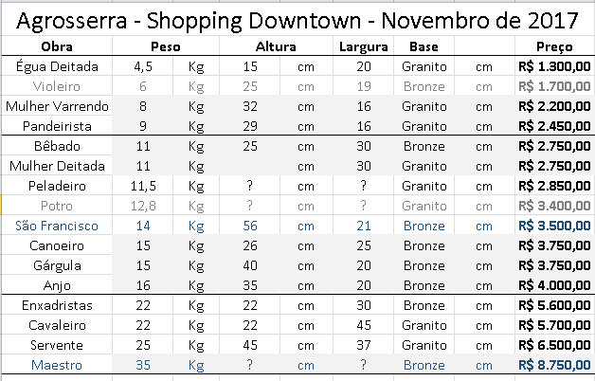
Pandeirista | 9 | Kg | Granito | R$ 2,800.00 | R$ 1,120.00 | R$ 4,666.67 | R$ 4,600.00
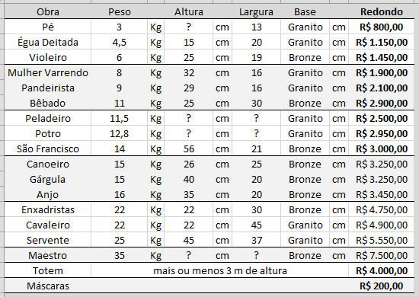
Bêbado | 11 | Kg | Bronze | R$ 3,300.00 | R$ 1,320.00 | R$ 5,500.00 | R$ 5,500.00
Mulher Deitada | 11 | Kg | Granito | R$ 3,400.00 | R$ 1,360.00 | R$ 5,666.67 | R$ 5,500.00
Peladeiro | 11.5 | Kg | Granito | R$ 3,450.00 | R$ 1,380.00 | R$ 5,750.00 | R$ 4,000.00
Potro | 12.8 | Kg | Granito | R$ 3,940.00 | R$ 1,576.00 | R$ 6,566.67 | R$ 6,500.00
São Francisco | 14 | Kg | Bronze | R$ 4,200.00 | R$ 1,680.00 | R$ 7,000.00 | R$ 7,000.00
Canoeiro | 15 | Kg | Bronze | R$ 4,500.00 | R$ 1,800.00 | R$ 7,500.00 | R$ 7,500.00
Gárgula | 15 | Kg | Bronze | R$ 4,500.00 | R$ 1,800.00 | R$ 7,500.00 | R$ 7,500.00
Anjo | 16 | Kg | Bronze | R$ 4,800.00 | R$ 1,920.00 | R$ 8,000.00 | R$ 8,000.00
Enxadristas | 22 | Kg | Bronze | R$ 6,600.00 | R$ 2,640.00 | R$ 11,000.00 | R$ 11,000.00
Cavaleiro | 22 | Kg | Granito | R$ 6,700.00 | R$ 2,680.00 | R$ 11,166.67 | R$ 11,100.00
Servente | 25 | Kg | Granito | R$ 7,600.00 | R$ 3,040.00 | R$ 12,666.67 | R$ 12,600.00
Máscaras
Corujinhas
Quadrinhos
Tijolinhos

Maestro | 35 | Kg | Bronze | R$ 10,500.00 | R$ 4,200.00 | R$ 17,500.00

Agrosserra julho de 2017
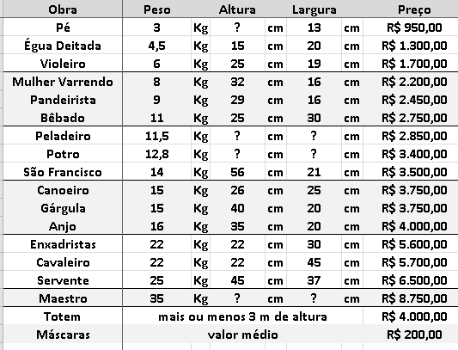
Agrosserra julho de 2017
Obra | Peso |  | Altura |  | Largura |  | Preço
Pé | 3 | Kg | ? | cm | 13 | cm | R$ 950.00
Égua Deitada | 4.5 | Kg | 15 | cm | 20 | cm | R$ 1,300.00
Violeiro | 6 | Kg | 25 | cm | 19 | cm | R$ 1,700.00
Mulher Varrendo | 8 | Kg | 32 | cm | 16 | cm | R$ 2,200.00
Pandeirista | 9 | Kg | 29 | cm | 16 | cm | R$ 2,450.00
Bêbado | 11 | Kg | 25 | cm | 30 | cm | R$ 2,750.00
Peladeiro | 11.5 | Kg | ? | cm | ? | cm | R$ 2,850.00
Potro | 12.8 | Kg | ? | cm | ? | cm | R$ 3,400.00
São Francisco | 14 | Kg | 56 | cm | 21 | cm | R$ 3,500.00
Canoeiro | 15 | Kg | 26 | cm | 25 | cm | R$ 3,750.00
Gárgula | 15 | Kg | 40 | cm | 20 | cm | R$ 3,750.00
Anjo | 16 | Kg | 35 | cm | 20 | cm | R$ 4,000.00
Enxadristas | 22 | Kg | 22 | cm | 30 | cm | R$ 5,600.00
Cavaleiro | 22 | Kg | 22 | cm | 45 | cm | R$ 5,700.00
Servente | 25 | Kg | 45 | cm | 37 | cm | R$ 6,500.00
Maestro | 35 | Kg | ? | cm | ? | cm | R$ 8,750.00
Totem | mais ou menos 3 m de altura |  |  |  |  |  | R$ 4,000.00
Máscaras | valor médio |  |  |  |  |  | R$ 200.00

imagem


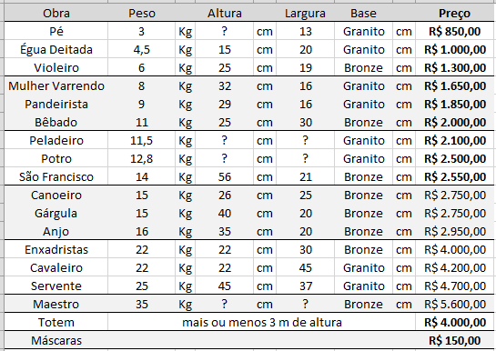

preços do festival agrosserra | preços atuais

